page 1
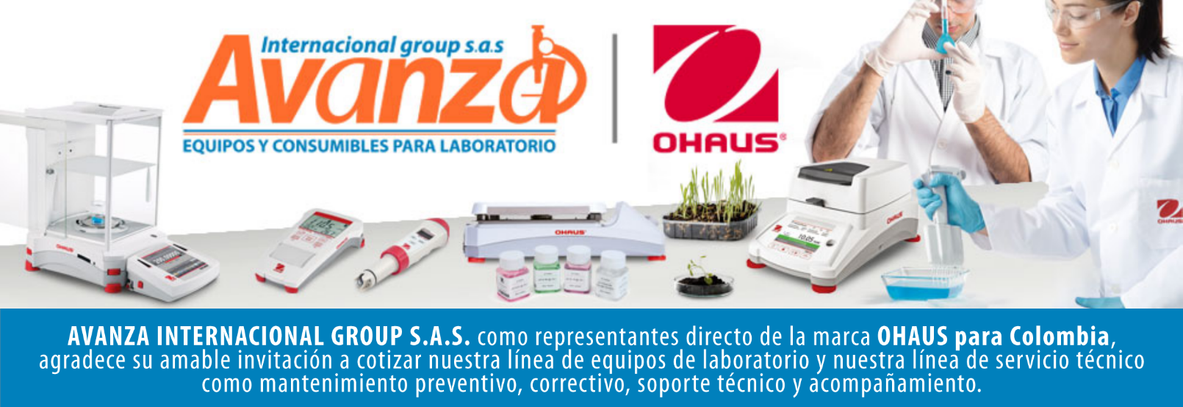
Información general
Cliente: Avanza Internacional Group NIT: 900505419 Contacto: Milena Bolaños Celular 573008265047 Dirección: Autopista Medellín K 2.5 entrada parcelas 900 metros. CIEM OIKOS OCCIDENTE CC. Correo: marketing@avanzagroup.com.co Numero de Cotización CO Fecha de Validez 2026-04-24 Forma de Pago: Contado Fecha de Entrega INMEDIATO
Item |  | Producto |  | Descripción |  | Garantia: | Cantidad |  | Valor unitario |  | Valor TOTAL
1 | 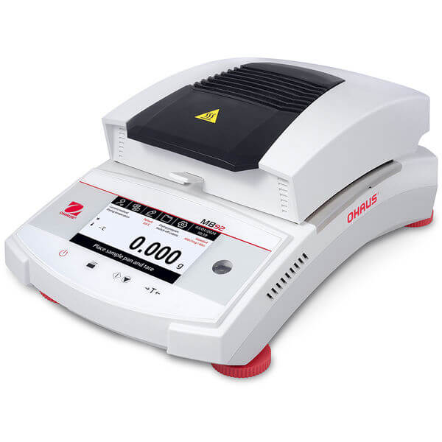 MB92 |  | Analizadora de humedad marca ohaus SAP 30971930 Capacidad máxima 90 g Contenido de lectura de humedad 1 mg/0,01 % Tamaño del plato 90 mm Tipo de calefactor Fibra de carbono Comunicación Dispositivo USB; RS232; Host USB Contenido de humedad recomendado MC% 0,5 % - 100 % Ajuste Ajuste de temperatura: mecánico (100 °C, 160 °C); Ajuste de peso: externo (50 g) Dimensiones 352 mm x 138 mm x 210 mm (LxAxA) Pantalla Pantalla táctil capacitiva de 4.3" Resultados en pantalla RG%; Temperatura; Curva de secado; DC%; Hora; Nombre del método; Estadísticas; MC%; Peso Perfiles de calefacción Rampa; Estándar; Paso; Rápido Manejo de ID Nombre de la muestra; ID de la muestra; ID de lote Funda de protección Incluido Rango de humedad 0,01 % – 100 % Peso neto 4,3 kg Intervalo de funcionamiento (temp.) 10 °C – 40 °C Instrucciones de funcionamiento Curva de secado en vivo; Instrucciones en pantalla Repetibilidad 0.08 % (muestra de 3 g); 0.015 % (muestra de 10 g) Tipos de apagado Temporizado; 5 automáticos; Manual; Personalizado: el usuario ajusta pérdida de peso/tiempo Indicador de estado Indicador de estado multicolor Resultados guardados 200 Rango de temperatura 40 °C – 200 °C Biblioteca de pruebas 20 |  | 1 AÑO POR DEFECTO DE FABRICA |  |  | 0 |  | 0

 |  |  |  |  |  | Subtotal: |  |  | $ 0
 |  |  |  |  |  | Descuento: |  |  | $ 0
 |  |  |  |  |  | IVA (19 %) |  |  | $ 0
 |  |  |  |  |  | Valor TOTAL: |  |  | $ 0
Contacto Comercial Milena Bolanos
CEL 3208336976
marketing@avanzagroup.com.co
- Todos los distribuidores asumen el valor del flete. En el caso de clientes, el flete será asumido únicamente si el envío es fuera de Bogotá. - En nuestra empresa, trabajamos con el compromiso de asesorarte de manera clara y adecuada en cada compra. Por esta razón, no realizamos devoluciones de dinero, excepto en casos donde se confirme un error de asesoramiento por parte de nuestro equipo. No dude en contactarme para cualquier duda o solicitud adicional. Gracias por confiar en nosotros. Observaciones generales de la cotización , 2026-03-24

AVANZA INTERNACIONAL GROUP S.A.S Autopista Medellín k 2.5 entrada parcelas 900 metros - Ciem oikos occidente bodega 7a. NIT 900505419 CELULAR 321 2165 771 www.balanzasybasculas.com.co - www.avanzagroup.com.co
Fecha de creación 2026-03-24 Fecha de modificación 2026-03-24 16:10:57

